关系图
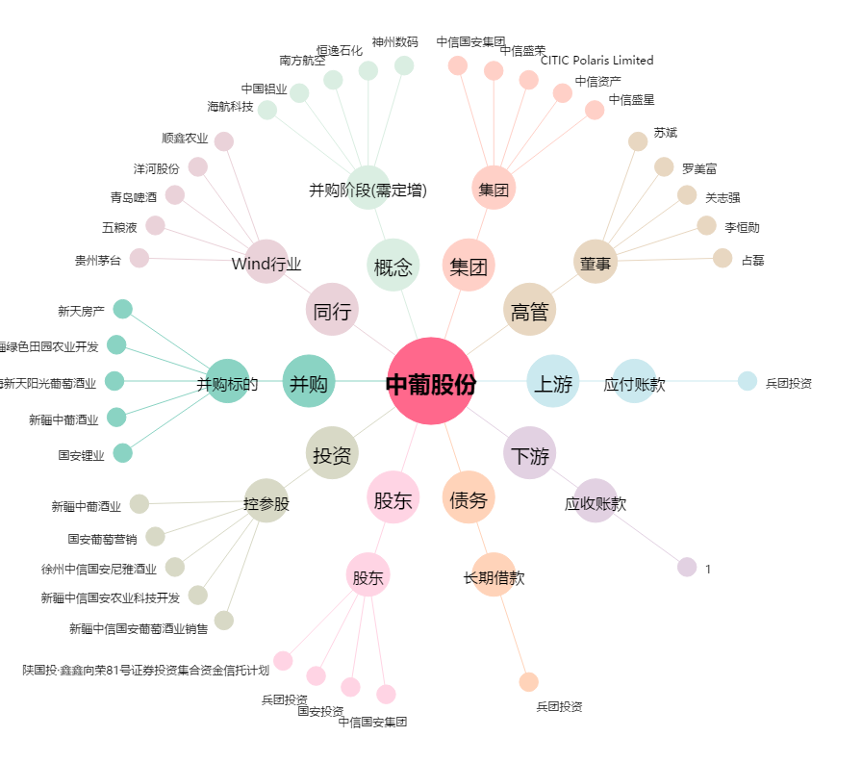
中葡股份[600084.SH] - 关系概览图

